Hoja1
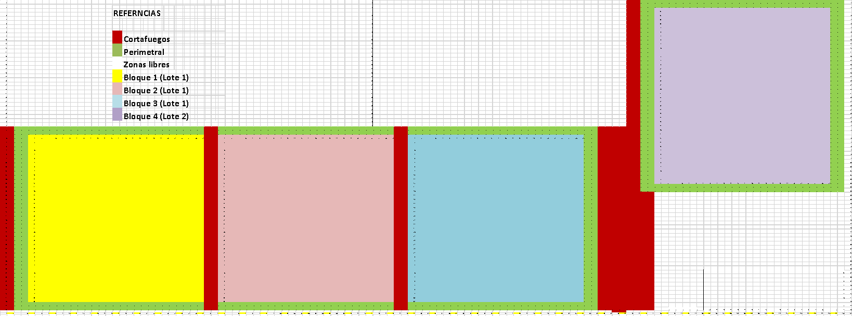
...
 |  |  |  |  |  |  |  |  | 10 | 11 | 12 | 13 | 14 | 15 | 16 | 17 | 18 | 19 | 20 | 21 | 22 | 23 | 24 | 25 | 26 | 27 | 28 | 29 | 30 | 31 | 32 | 33 | 34 | 35 | 36 | 37 | 38 | 39 | 40
...
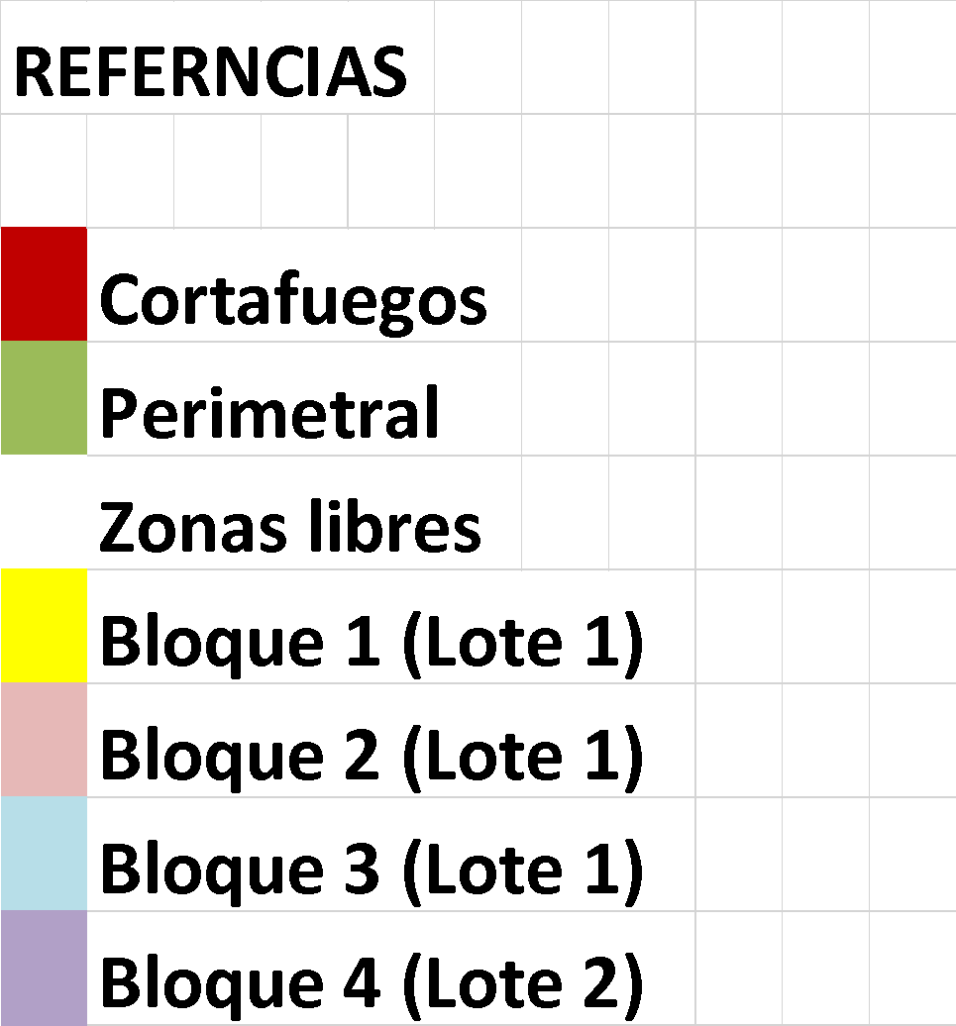
...
 |  |  |  |  |  |  |  |  | p | p | p | p | p | p | p | p | p | p | p | p | p | p | p | p | p | p | p | p |  |  | p | p | p | p | p | p | p | p | p
 |  |  |  |  |  |  |  |  | p | p | p | p | p | p | p | p | p | p | p | p | p | p | p | p | p | p | p | p |  |  | p | p | p | p | p | p | p | p | p
 |  |  |  |  |  |  |  |  | 6 | 7 | 8 | 9 | 10 | 11 | 12 | 13 | 14 | 15 | 16 | 17 | 18 | 19 | 20 | 21 | 22 | 23 | 24 | 25 |  |  | 1 | 2 | 3 | 4 | 5 | 6 | 7 | 8 | 9
 |  |  |  |  |  |  |  |  |  |  |  |  |  |  |  |  |  |  |  |  |  |  |  |  |  |  |  |  |  |  | 2
 |  |  |  |  |  |  |  |  |  |  |  |  |  |  |  |  |  |  |  |  |  |  |  |  |  |  |  |  |  |  | 3
 |  |  |  |  |  |  |  |  |  |  |  |  |  |  |  |  |  |  |  |  |  |  |  |  |  |  |  |  |  |  | 4
 |  |  |  |  |  |  |  |  |  |  |  |  |  |  |  |  |  |  |  |  |  |  |  |  |  |  |  |  |  |  | 5
 |  |  |  |  |  |  |  |  |  |  |  |  |  |  |  |  |  |  |  |  |  |  |  |  |  |  |  |  |  |  | 6
 |  |  |  |  |  |  |  |  |  |  |  |  |  |  |  |  |  |  |  |  |  |  |  |  |  |  |  |  |  |  | 7
 |  |  |  |  |  |  |  |  |  |  |  |  |  |  |  |  |  |  |  |  |  |  |  |  |  |  |  |  |  |  | 8
 |  |  |  |  |  |  |  |  |  |  |  |  |  |  |  |  |  |  |  |  |  |  |  |  |  |  |  |  |  |  | 9
 |  |  |  |  |  |  |  |  |  |  |  |  |  |  |  |  |  |  |  |  |  |  |  |  |  |  |  |  |  |  | 10
 |  |  |  |  |  |  |  |  |  |  |  |  |  |  |  |  |  |  |  |  |  |  |  |  |  |  |  |  |  |  | 11
 |  |  |  |  |  |  |  |  |  |  |  |  |  |  |  |  |  |  |  |  |  |  |  |  |  |  |  |  |  |  | 12
 |  |  |  |  |  |  |  |  |  |  |  |  |  |  |  |  |  |  |  |  |  |  |  |  |  |  |  |  |  |  | 13
 |  |  |  |  |  |  |  |  |  |  |  |  |  |  |  |  |  |  |  |  |  |  |  |  |  |  |  |  |  |  | 14
 |  |  |  |  |  |  |  |  |  |  |  |  |  |  |  |  |  |  |  |  |  |  |  |  |  |  |  |  |  |  | 15
 |  |  |  |  |  |  |  |  |  |  |  |  |  |  |  |  |  |  |  |  |  |  |  |  |  |  |  |  |  |  | 16
 |  |  |  |  |  |  |  |  |  |  |  |  |  |  |  |  |  |  |  |  |  |  |  |  |  |  |  |  |  |  | 17
 |  |  |  |  |  |  |  |  |  |  |  |  |  |  |  |  |  |  |  |  |  |  |  |  |  |  |  |  |  |  | 18
 |  |  |  |  |  |  |  |  |  |  |  |  |  |  |  |  |  |  |  |  |  |  |  |  |  |  |  |  |  |  | 19
 |  |  |  |  |  |  |  |  |  |  |  |  |  |  |  |  |  |  |  |  |  |  |  |  |  |  |  |  |  |  | 20
 |  |  |  |  |  |  |  |  |  |  |  |  |  |  |  |  |  |  |  |  |  |  |  |  |  |  |  |  |  |  | 21
 |  |  |  |  |  |  |  |  |  |  |  |  |  |  |  |  |  |  |  |  |  |  |  |  |  |  |  |  |  |  | 22
 |  |  |  |  |  |  |  |  |  |  |  |  |  |  |  |  |  |  |  |  |  |  |  |  |  |  |  |  |  |  | 23
 |  |  |  |  |  |  |  |  |  |  |  |  |  |  |  |  |  |  |  |  |  |  |  |  |  |  |  |  |  |  | 24
 |  |  |  |  |  |  |  |  |  |  |  |  |  |  |  |  |  |  |  |  |  |  |  |  |  |  |  |  |  |  | 25
 |  |  |  |  |  |  |  |  |  |  |  |  |  |  |  |  |  |  |  |  |  |  |  |  |  |  |  |  |  |  | 26
 |  |  |  |  |  |  |  |  |  |  |  |  |  |  |  |  |  |  |  |  |  |  |  |  |  |  |  |  |  |  | 27
 |  |  |  |  |  |  |  |  |  |  |  |  |  |  |  |  |  |  |  |  |  |  |  |  |  |  |  |  |  |  | 28
 |  |  |  |  |  |  |  |  |  |  |  |  |  |  |  |  |  |  |  |  |  |  |  |  |  |  |  |  |  |  | 29
 |  |  |  |  |  |  |  |  |  |  |  |  |  |  |  |  |  |  |  |  |  |  |  |  |  |  |  |  |  |  | 30
 |  |  |  |  |  |  |  |  |  |  |  |  |  |  |  |  |  |  |  |  |  |  |  |  |  |  |  |  |  |  | 31
 |  |  |  |  |  |  |  |  |  |  |  |  |  |  |  |  |  |  |  |  |  |  |  |  |  |  |  |  |  |  | 32
 |  |  |  |  |  |  |  |  |  |  |  |  |  |  |  |  |  |  |  |  |  |  |  |  |  |  |  |  |  |  | 33
 |  |  |  |  |  |  |  |  |  |  |  |  |  |  |  |  |  |  |  |  |  |  |  |  |  |  |  |  |  |  | 34
 |  |  |  |  |  |  |  |  |  |  |  |  |  |  |  |  |  |  |  |  |  |  |  |  |  |  |  |  |  |  | 35
 |  |  |  |  |  |  |  |  |  |  |  |  |  |  |  |  |  |  |  |  |  |  |  |  |  |  |  |  |  |  | 36
 |  |  |  |  |  |  |  |  |  |  |  |  |  |  |  |  |  |  |  |  |  |  |  |  |  |  |  |  |  |  | 37
 |  |  |  |  |  |  |  |  |  |  |  |  |  |  |  |  |  |  |  |  |  |  |  |  |  |  |  |  |  |  | 38
 |  |  |  |  |  |  |  |  |  |  |  |  |  |  |  |  |  |  |  |  |  |  |  |  |  |  |  |  |  |  | 39
 |  |  |  |  |  |  |  |  |  |  |  |  |  |  |  |  |  |  |  |  |  |  |  |  |  |  |  |  |  |  | 40
 |  |  |  |  |  |  |  |  |  |  |  |  |  |  |  |  |  |  |  |  |  |  |  |  |  |  |  |  |  |  | 41
 |  |  |  |  |  |  |  |  | p | p | p | p | p | p | p | p | p | p | p | p | p | p | p | p | p | p | p | p |  |  | p | p | p | p | p | p | p | p | p
 |  |  |  |  |  |  |  |  | p | p | p | p | p | p | p | p | p | p | p | p | p | p | p | p | p | p | p | p | p | p | p | p | p | p | p | p | p | p | p

1 | 2 | 3 | 4 | 5 | 6 | 7 | 8 | 9 | 10 | 11 | 12 | 13 | 14 | 15 | 16 | 17 | 18 | 19 | 20 | 21 | 22 | 23 | 24 | 25 | 26 | 27 | 28 | 29 | 30 | 31 | 32 | 33 | 34 | 35 | 36 | 37 | 38 | 39 | 40 | 41 | 42 | 43 | 44 | 45 | 46 | 47 | 48 | 49 | 50 | 51 | 52 | 53 | 54 | 55 | 56 | 57 | 58

Datos Infostat B1
...
 | control |  |  | sub-sin yeso |  |  | sub-sin yeso |  |  | control |  |  | sub-con yeso |  |  | sub-con yeso |  |  | sub-sin yeso
OBSERVACIONES | DAP (cm) | ALT (mt) | OBSERVACIONES | DAP (cm) | ALT (mt) | OBSERVACIONES | DAP (cm) | ALT (mt) | OBSERVACIONES | DAP (cm) | ALT (mt) | OBSERVACIONES | DAP (cm) | ALT (mt) | OBSERVACIONES | DAP (cm) | ALT (mt) | OBSERVACIONES | DAP (cm) | ALT (mt) | OBSERVACIONES
 |  |  |  |  |  |  |  |  |  |  |  |  |  |  | ALTURA (mt) | 2.8034351145
...
 | control |  |  | sub-sin yeso |  |  | sub-sin yeso |  |  | control |  |  | sub-con yeso |  |  | sub-con yeso |  |  | sub-sin yeso
OBSERVACIONES | DAP (cm) | ALT (mt) | OBSERVACIONES | DAP (cm) | ALT (mt) | OBSERVACIONES | DAP (cm) | ALT (mt) | OBSERVACIONES | DAP (cm) | ALT (mt) | OBSERVACIONES | DAP (cm) | ALT (mt) | OBSERVACIONES | DAP (cm) | ALT (mt) | OBSERVACIONES | DAP (cm) | ALT (mt) | OBSERVACIONES
 | % PROMEDIO control H105 |  |  |  |  |  |  |  |  |  |  |  |  |  |  | % PROMEDIO control H117
DAP (cm) | 0.93157894737 |  |  |  |  |  |  |  |  |  |  |  |  |  | DAP (cm) | 0.34
ALTURA (mt) | 2.2043478261 |  |  |  |  |  |  |  |  |  |  |  |  |  | ALTURA (mt) | 1.2090909091
...
DAP (cm) y ALTURA (mt)
 | DAP (cm)
 | 1.8956730769

DAP (cm) y ALTURA (mt)
 | DAP (cm)
 | 1.8956730769

promedios finales
 | Promedio DUNNI subsolado |  | Promedio H105 subsolado |  | Promedio CG08 subsolado |  | Promedio CG09 subsolado |  | Promedio H117 subsolado
DAP (cm) | 2.5143749618 | DAP (cm) | 2.4770133043 | DAP (cm) | 3.8006689796 | DAP (cm) | 4.5546162253 | DAP (cm) | 2.5114508831
ALTURA (mt) | 2.8078924065 | ALTURA (mt) | 2.9013148374 | ALTURA (mt) | 3.8376510204 | ALTURA (mt) | 3.5622589493 | ALTURA (mt) | 2.9571951887

 | promedio DUNNI control |  | Promedio H105 control |  | Promedio CG08 control |  | Promedio CG09 control |  | Promedio H117 control
DAP (cm) | 2.0 | DAP (cm) | 2.0786872205 | DAP (cm) | 2.1 | DAP (cm) | 2.4545795796 | DAP (cm) | 1.4463636364
ALTURA (mt) | 2.2059001671 | ALTURA (mt) | 2.4524758454 | ALTURA (mt) | 2.6270942982 | ALTURA (mt) | 2.7513157895 | ALTURA (mt) | 1.9548112427

Promedio DUNNI subsolado
Promedio H105 subsolado
Promedio CG08 subsolado
Promedio CG09 subsolado
Promedio H117 subsolado

Promedio DUNNI control
Promedio H105 control
Promedio CG08 control
Promedio CG09 control
Promedio H117 control

 | Promedio DUNNI subsolado |  |  | Promedio H105 subsolado |  |  | Promedio CG08 subsolado |  |  | Promedio CG09 subsolado
DAP (cm) | 2.5143749618 |  | 0 | 2.4770133043 |  | 0 | 3.8006689796 |  | 0 | 4.5546162253 |  | 0
ALTURA (mt) | 2.8078924065 |  | 0 | 2.9013148374 |  | 0 | 3.8376510204 |  | 0 | 3.5622589493 |  | 0
 | Promedio H105 control |  |  | Promedio CG08 control |  |  | Promedio CG09 control |  |  | Promedio H117 control
DAP (cm) | 2.0786872205 |  | 0 | 2.1211718154 |  | 0 | 2.4545795796 |  | 0 | 1.4463636364 |  | 0
ALTURA (mt) | 2.4524758454 |  | 0 | 2.6270942982 |  | 0 | 2.7513157895 |  | 0 | 1.9548112427 |  | 0

